Sheet1
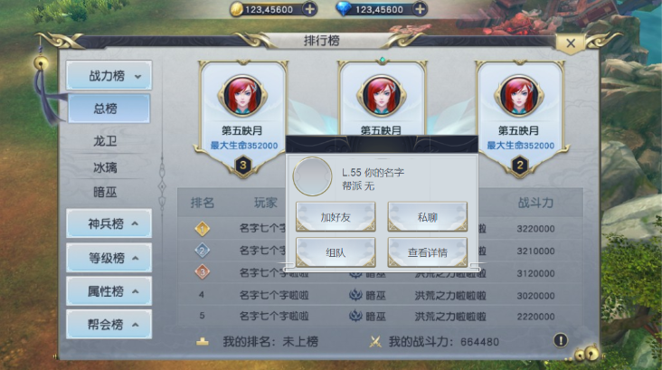
美术需求说明： | 排行榜功能并未改变，还是以前的排版
 | 新增一个角色信息弹窗示意图

 | 示意图：旧版无改动
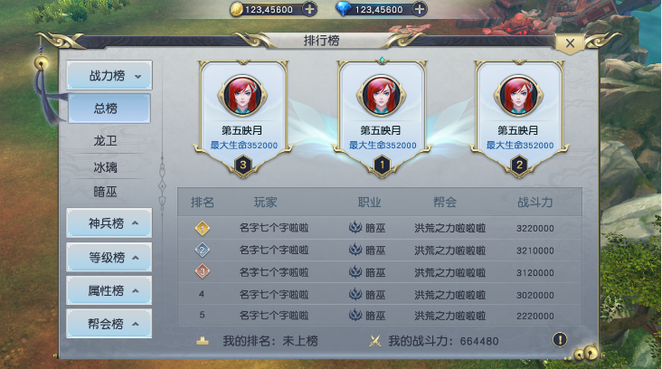

 | 示意图：点击角色信息栏弹窗

